Lapas2
 |  |  | IŠ viso: | 0.00

 |  |  | Prekių išvaizda ir išmatavimai šiame dokumente gali skirtis, nuo realių prekių išvaizdos

 |  | Rėmeliai stiklo (balta/juoda/aksinė): |  | Spalva: |  |  | Viso: |  | Aiuminio rėmeliai (balta/juoda/auksinė): |  | Spalva: |  |  | Viso:
 |  | Rėmeliai kištukiniams lizdams, jungikliams |  | Balta | Juoda | Auksinė |  |  | Rėmeliai kištukiniams lizdams, jungtims |  | Pilka | Juoda | Auksinė
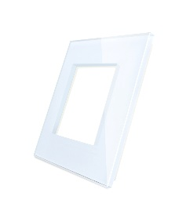 |  | Vienvietis stiklinis rėmelis | 6.50 € |  |  |  | 0 | 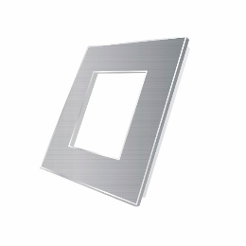 | Vienvietis aliuminio rėmelis | 8.00 € |  |  |  | 0
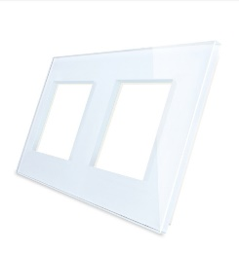 |  | Dvivietis stiklinis rėmelis | 11.49 € |  |  |  | 0 | 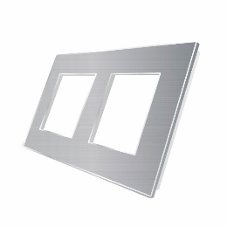 | Dvivietis aliuminio rėmelis | 14.00 € |  |  |  | 0
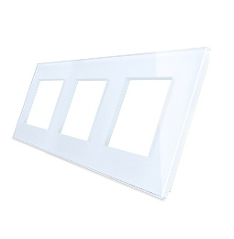 |  | Trivietis stiklinis rėmelis | 15.99 € |  |  |  | 0 | 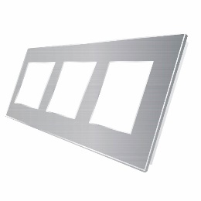 | Trivietis aliuminio rėmelis | 21.00 € |  |  |  | 0
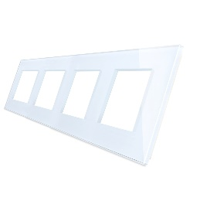 |  | Keturvietis stiklinis rėmelis | 20.99 € |  |  |  | 0 | 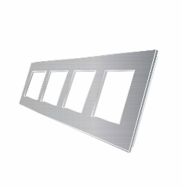 | Keturvietis aliuminio rėmelis | 28.00 € |  |  |  | 0
 |  | Viso suma (eur)už stiklinius rėmelius: |  |  |  |  | 0.00 |  | Viso suma (eur)už aliuminius rėmelius: |  |  |  |  | 0.00

 |  | Stiklo panelės jungikliams, (balta/juoda/auksinė): |  | Spalva: |  |  | Viso:
 |  |  |  | Balta | Juoda | Auksinė |  |  | Plastiko rėmeliai (balta/juoda) |  | Spalva: |  | Viso:
 |  | Vienvietė, Vienpolė stiklo panelė | 5.49 € |  |  |  | 0 |  | Rėmeliai kištukiniams lizdams, jungtims |  | Balta | Juoda
 |  | Vienvietė, Dvipolė stiklo panelė | 5.49 € |  |  |  | 0 |  | Vienvietis plastiko rėmelis | 2.40 € |  |  | 0
 | 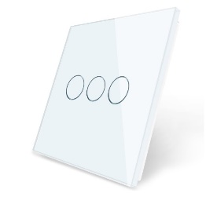 | Vienvietė, Tripolė stiklo panelė | 5.49 € |  |  |  | 0 |  | Dvivietis plastiko rėmelis | 4.40 € |  |  | 0
 |  | Dvivietė, Vienpolė+Vienpolė stiklo panelė | 9.00 € |  |  |  | 0 |  | Trivietis plastiko rėmelis | 7.00 € |  |  | 0
 | 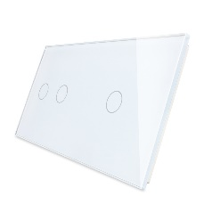 | Dvivietė, Dvipolė+Vienpolė stiklo panelė | 9.00 € |  |  |  | 0 |  | Keturvietis plastiko rėmelis | 8.40 € |  |  | 0
 | 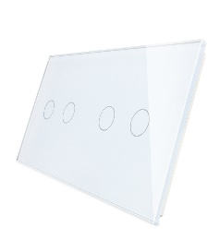 | Dvivietė, Dvipolė+Dvipolė stiklo panelė | 9.00 € |  |  |  | 0 |  | Viso suma (eur)už plastikinius rėmelius: |  |  |  | 0.00
 |  | Dvivietė, Tripolė+Dvipolė stiklo panelė | 9.00 € |  |  |  | 0
 | 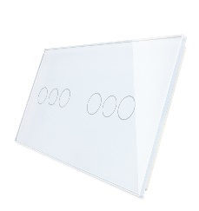 | Dvivietė, Tripolė+Tripolė stiklo panelė | 9.00 € |  |  |  | 0 |  | Modulinės stiklo panelės |  | Spalva: |  |  | Viso:
 | 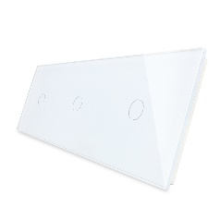 | Trivietė, Vienpolė+Vienpolė+Vienpolė stiklo panelė | 13.00 € |  |  |  | 0 |  | (Reikalingos tada jeigu jungikliai komplektuojami ne su PANELĖMIS, o su rėmeliais. ) |  | Balta | Juoda | Auksinė
 |  | Trivietė, Dvipolė+Dvipolė+Dvipolė stiklo panelė | 13.00 € |  |  |  | 0 |  | Vienpolė, modulinė stiklo panelė | 4.99 € |  |  |  | 0
 |  | Trivietė, Tripolė+Tripolė+Tripolė stiklo panelė | 13.00 € |  |  |  | 0 |  | Dvipolė, Modulinė stiklo panelė | 4.99 € |  |  |  | 0
 |  | Viso suma (eur)už stiklines paneles: |  |  |  |  | 0 |  | Tripolė, modulinė stiklo panelė | 4.99 € |  |  |  | 0
 |  |  |  |  |  |  |  |  | Modulinis durų skambutis | 4.99 € |  |  |  | 0
 |  |  |  |  |  |  |  | 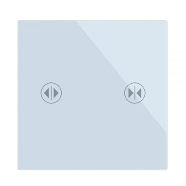 | Modulinis užuolaidų valdymas | 4.99 € |  |  |  | 0
 |  | Kitokio dizaino vienvietės stiklo panelės |  | Spalva: |  |  | VISO: |  |  |  |  |  |  | 0
 |  |  |  | Balta | Juoda | Auksinė |  |  | Viso suma (eur)už stiklinius rėmelius: |  |  |  |  | 0
 |  | Panelės su įdubimu
 | 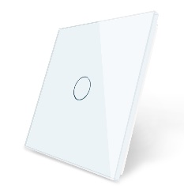 | Vienvietė, Vienpolė panelė su įdubimu | 7.00 € |  |  |  | 0
 |  | Vienvietė, Dvipolė panelė su įdubimu | 7.99 € |  |  |  | 0
 |  | Vienvietė,Tripolė panelė su įdubimu | 8.99 € |  |  |  | 0
 |  | Aliuminio ir stiklo panelė |  | Spalva
 |  |  |  | Pilka | Juoda | Auksinė
 |  | Vienvietė, Vienpolė stiklo ir aliuminio panelė | 11.99 € |  |  |  | 0
 | 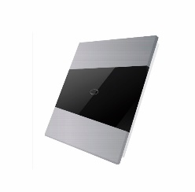 | Vienvietė, Dvipolė stiklo ir aliuminio panelė | 11.99 € |  |  |  | 0
 |  | Viso suma (eur)už stiklines paneles: |  |  |  |  | 0

 |  | Panelės - rėmeliai jungikliams ir kištukiniams lizdams, jungtims, (balta/juoda/auksinė): |  | Spalva: |  |  | Viso:
 |  |  |  | Balta | Juoda | Auksinė
 |  | Vienpolė panelė - Vienvietis rėmelis | 10 |  |  |  | 0
 | 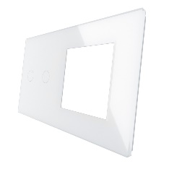 | Dvipolė panelė + Vienvietis rėmelis | 10 |  |  |  | 0
 | 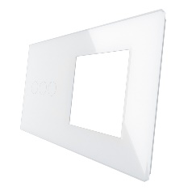 | Tripolė panelė + vienvietis rėmelis | 10 |  |  |  | 0
 |  | Vienpolė panelė + Dvivietis rėmelis | 14.99 |  |  |  | 0
 |  | Dvipolė panelė + Dvivietis rėmelis | 14.99 |  |  |  | 0
 | 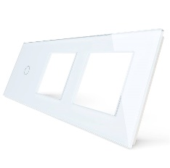 | Tripolė panelė + Dvivietis rėmelis | 14.99 |  |  |  | 0
 |  | Viso suma (eur)už stiklines paneles-rėmelius: |  |  |  |  | 0.00

 |  |  |  |  |  |  |  |  | Kištukiniai lizdai, kiti lizdai(interneto, audio, tv, HDMI, USB), (balta, juoda, auksinė):__________ |  | Spalva:
 |  | Sensoriniai jungikliai : paprasti, WIFI, WIFI + RF, |  | Kiekis | Suma |  |  |  |  |  | Balta | Juoda | Auksinė | SUMA:
 | 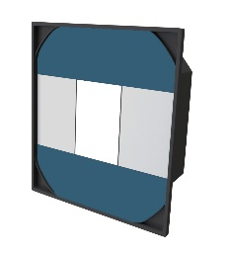 | Vienpolis senorinis jungiklis | 12.99 |  | 0 |  |  |  | Kištukinis lizdas (rozetė) | 2.99 |  |  |  | 0
 |  | Dvipolis sensorinis jungiklis | 20.99 |  | 0 |  |  | 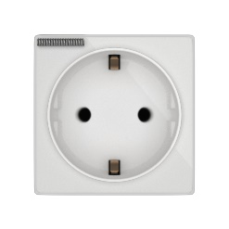 | Kištukinis lizdas su dangteliu (IP54) | 3.99 |  |  |  | 0
 | 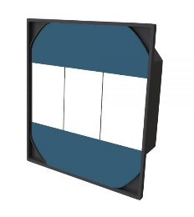 | Tripolis sensorinis jungiklis | 24 |  | 0 |  |  | 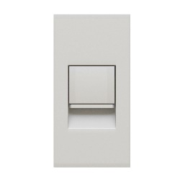 | Interneto lizdas | 3.49 |  |  |  | 0
 |  | Vienpolis sensorinis perjungėjas/kryžminis | 20.99 |  | 0 |  |  |  | Įtvirtinimo rėmelis ( reikalingas kartu su Interneto, TV , USB, Audio lizdais) | 0.6 |  |  |  | 0
 |  | Dvipolis sensorinis perjungėjas/kryžminis | 24.99 |  | 0 |  |  | 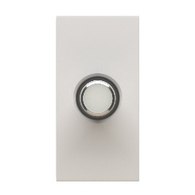 | SAT jungtis | 3.49 |  |  |  | 0
 |  | Tripolis sensorinis perjungėjas | 28.99 |  | 0 |  |  |  | Dviguba USB Įkrovimo jungtis 3,1 Amperas | 12.99 |  |  |  | 0
 |  | Vienpolis sensorinis jungiklis/perjungėjas su WIFI (L+N serija) | 18 |  | 0 |  |  |  | AUDIO 2x L+R ( dviem garso šaltiniams) | 4.49 |  |  |  | 0
 |  | Dvipolis sensorinis jungiklis/perjungėjas su WIFI (L+N serija) | 24 |  | 0 |  |  |  | STEREO | 4.49 |  |  |  | 0
 |  | Vienpolis sensorinis jungiklis / perjungėjas WIFI + RF | 29 |  | 0 |  |  |  | 1/2 aklė | 1 |  |  |  | 0
 |  | Dvipolis sensorinis jungiklis / perjungėjas WIFI + RF | 33 |  | 0 |  |  |  |  |  |  |  |  | 0
 |  | Tripolis sensorinis jungiklis / perjungėjas WIFI + RF | 36 |  | 0 |  |  |  |  |  |  |  |  | 0
 |  | Vienpolis sensorinis jungiklis / perjungėjas WIFI + RF ( turi tik maitinimo jungtis, neturi nuėjimo į šviestuvą, naudojamas kartu su kitais WIFI+RF jungikliais) | 9.99 |  | 0 |  |  |  |  |  |  |  |  | 0
 |  | Dvipolis sensorinis jungiklis / perjungėjas WIFI + RF ( turi tik maitinimo jungtis, neturi nuėjimo į šviestuvą, naudojamas kartu su kitais WIFI+RF jungikliais) | 11.99 |  | 0 |  |  |  | Viso (eur) už kištukinius lizdus: |  |  |  |  | 0
 |  | Tripolis sensorinis jungiklis / perjungėjas WIFI + RF ( turi tik maitinimo jungtis, neturi nuėjimo į šviestuvą, naudojamas kartu su kitais WIFI+RF jungikliais) | 12.99 |  | 0
 |  | Viso suma (eur) už sensorinius jungiklius: |  |  | 0.00

 |  | Dimeriai |  | Kiekis | Suma
 |  | Vienpolis sensorinis jungikis, dimeris(be panelės) | 17.99 |  | 0
 |  | Vienpolis sensorinis jungiklis, perjungėjas, dimeris(be panelės) | 20.99 |  | 0
 |  | Dvipolis sensorinis jungiklis, dimeris(be panelės) | 20 |  | 0
 |  | Vienpolis sensorinis jungiklis su WIFI (be panelės) "L&N" serija, dimeris | 23 |  | 0
 |  | Viso suma (eur) už dimerius jungiklius: |  |  | 0

 |  | Mechaniniai jungikliai, perjungėjai, kryžminiai perjungėjai |  |  |  |  |  |  | Termostatai, durų skambutis
 |  |  |  | Balta | Juoda | Auksinė | Suma |  |  |  | Balta | Juodas | Suma:
 |  | Vienpolis jungiklis | 3.5 |  |  |  | 0 | 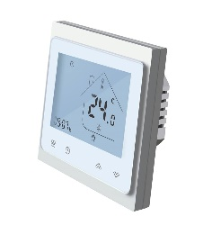 | vandens grindiniam šildymui | 49 |  |  | 0
 | 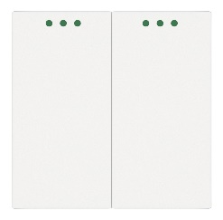 | Dvipolis jungiklis | 4.5 |  |  |  | 0 |  | TR2000 WIFI (vandens grindiniam šildymui) | 79 |  |  | 0
 | 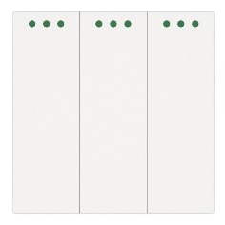 | Tripolis jungiklis | 5 |  |  |  | 0 |  | WIFI TR2000 (elektriniam grindiniui šildymui) | 79 |  |  | 0
 |  | vienpolis perjungiklis | 3.99 |  |  |  | 0 |  | TR2000-2 (katilo valdymui) | 79 |  |  | 0
 |  | dvipolis perjungiklis | 5 |  |  |  | 0 | 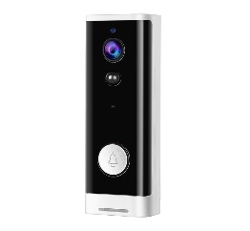 | Durų skambutis WIFI | 74.99 |  |  | 0
 |  | kryžminis perjungėjas | 4.5 |  |  |  | 0 |  |  |  |  |  | 0
 |  |  |  |  |  |  | 0 |  |  |  |  |  | 0
 |  |  |  |  |  |  | 0 |  | Viso suma (eur) už termostatus |  |  |  | 0
 |  | Viso suma (eur) už mechaninius jungiklius: |  |  |  |  | 0

 |  | Stebėjimo kameros: |  | Kiekis | Suma
 | 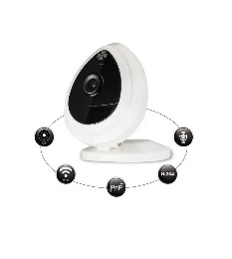 | WIFI IP kamera | 55 |  | 0
 | 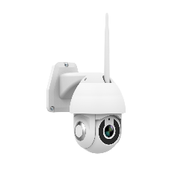 | Lauko kamera SPRING S1 (WIFI, reguliuojamas pasukimas) | 95 |  | 0
 |  | Lauko kamera (WIFI) Spring S4 | 85 |  | 0
 |  | Viso už vaizdo stebėjimo kameras: |  |  | 0

 |  | Iš viso (Eur) | 0.00
 |  | Stiklo rėmeliai: | 0.00
 |  | Aliuminio rėmeliai | 0.00
 |  | Plastiko rėmeliai | 0.00
 |  | Stiklo panelės | 0.00
 |  | Modulinės stiklo panelės | 0.00
 |  | Kitokio dizaino stiklo panelės | 0.00
 |  | Panelės-rėmeliai | 0.00
 |  | Kištukiniai lizdai | 0.00
 |  | Sensoriniai jungikliai | 0.00
 |  | Dimeriai | 0.00
 |  | Mechaniniai jungikliai | 0.00
 |  | Stebėjimo kameros | 0.00
 |  | Termostatai | 0.00

